PLS
endfim3 |  |  |  |  |  |  |  |  |  |  |  |  |  |  |  |  |  |  |  |  |  |  |  |  |  |  |  | endfim4

 |  |  |  |  |  |  |  |  | Modelos Padronizados Caixa
 |  |  |  |  |  |  |  |  | Orientações para Preenchimento
 |  |  |  |  |  |  |  |  | (versão com macros, testadas nas versões Excel 2003 a 2013)
 | Prezado(a) Proponente, RT ou Credenciado(a),

 | Oriente-se pelo seguinte esquema de cores para o preenchimento de informações:

 |  |  |  |  |  | utilize os campos em roxo claro; se houver borda laranja, selecione uma opção pré-cadastrada; quando for borda cinza, digite a informação solicitada.

 | Não modifique nada em campos de outras cores (branco, cinza, preto, hachurado...): eles podem conter fórmulas importantes, que invalidem o modelo se forem apagados.

 | Proposta de Financiamento de Unidade Isolada

 | 1 |  |  | Observações Gerais:

 | 1.01 |  |  | Todos os campos em roxo claro e os campos de "IDENTIFICAÇÃO" precisam estar preenchidos. A ausência dessas informações, bem como a ausência das assinaturas do proponente e do Responsável Técnico pela execução da obra invalidam esse documento.
 | 1.02 |  |  | Os documentos devem ser entregues em arquivo digital e também impressos e assinados. O preenchimento das datas de Contratação, Término Previsto e da Vistoria é obrigatório, sem essas datas o documento não tem validade. A Data de Contratação nunca muda mesmo que haja reprogramação do contrato.
 | 1.03 |  |  | Este arquivo foi protegido com senha, para evitar quaisquer erros, oriundos de distração, mal uso ou mesmo má fé. Só devem ser preenchidos os campos em roxo claro. Esta planilha embasará os desembolsos do seu contrato, alterar, eliminar e/ou apagar linhas, colunas ou trechos bloqueados do modelo invalidam esses documento, podendo gerar atraso na liberação.
 | 1.04 |  |  | Sugerimos sempre guardar o arquivo original em uma pasta segura e preencher uma cópia deste no formato "xlsm", de forma a garantir a existência de um modelo válido, no caso de um erro qualquer no preenchimento dos dados.
 | 1.05 |  |  | Em caso de dúvidas, solicite outro formulário original à sua Agência/SR/CCA de atendimento.

 | 2 |  |  | Setor PLANILHA DE LEVANTAMENTO DE SERVIÇOS – PLS:

 | 2.01 |  |  | Preencha os campos de percentual com os valores que melhor se adequam ao estágio do serviço medido.

 | 3 |  |  | Setor RELATÓRIO FOTOGRÁFICO:

 | 3.01 |  |  | Para acrescentar fotos ao Relatório Fotográfico, que se encontra ao final desta planilha, Selecione a célula na qual irá inserir a foto, clique em Inserir >> Ilustrações >> Imagens >> Este Dispositivo e escolha o arquivo desejado.
 | 3.02 |  |  | Dimensione a foto para que fique perfeitamente inserida dentro da célula
 | 3.03 |  |  | Para eliminar a foto inserida, clique nela e pressione delete.
 | 3.04 |  |  | Apresentação fotográfica mínima: uma foto da fachada frontal, uma de cada fachada lateral (quando possível), uma dos fundos e uma de cada cômodo, a partir da porta, mostrando piso e paredes, uma foto do adesivo de obra, cf. esquema gráfico abaixo. Ver instruções na Cartilha Habitação PF.
 | 3.04 |  |  | Para a fase de serviços preliminares e fundações, necessita-se apenas de uma ou duas fotos, desde que se visualize a execução completa da fundação e movimentação de terra (nivelamento etc.).
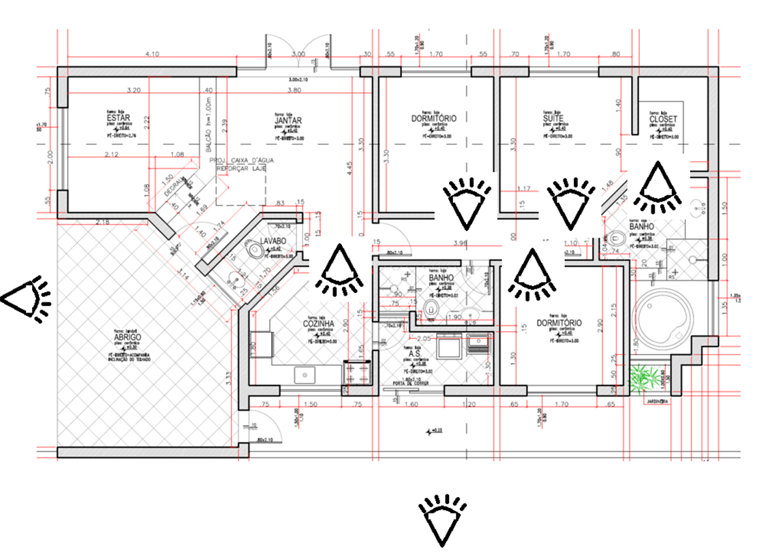

 |  |  |  |  |  |  |  | 0.03 |  | Contrato |  |  |  |  |  |  |  |  |  |  |  |  |  | Grau de sigilo
 |  |  |  |  |  |  |  |  |  |  |  |  |  |  |  |  |  |  |  |  |  |  |  | #PÚBLICO

 |  |  |  |  |  |  |  |  |  | Planilha de Levantamento de Serviços – PLS
 |  |  |  |  |  |  |  |  |  | Construção em Terreno Próprio e Aquisição de Terreno e Construção

 | PROPOSTA

 | Proponente |  |  |  |  |  |  |  |  |  |  |  | E-mail |  |  |  |  |  |  |  | CPF/CNPJ Prop. |  |  |  | Telefone Prop.
 | 0 |  |  |  |  |  |  |  |  |  |  |  | 0 |  |  |  |  |  |  |  | 00000000000 |  |  |  | 00 | -

 | RT pelo Proj. Arquit./Edif. – RTP |  |  |  |  |  | E-mail – RTP |  |  |  |  |  |  |  | Nº CAU/CREA/CFT–RTP |  |  |  | UF |  | CPF – RTP |  |  |  | Telefone – RTP
 | 0 |  |  |  |  |  | 0 |  |  |  |  |  |  |  | 0 |  |  |  | 00 |  | 00000000000 |  |  |  | 00 | -

 | RT pela Execução da Obra – RTE |  |  |  |  |  | E-mail – RTE |  |  |  |  |  |  |  | Nº CAU/CREA/CFT–RTE |  |  |  | UF |  | CPF – RTE |  |  |  | Telefone – RTE
 | 0 |  |  |  |  |  | 0 |  |  |  |  |  |  |  | 0 |  |  |  | 00 |  | 00000000000 |  |  |  | 00 | -

 | Identificação do imóvel
 | Endereço |  |  |  |  |  |  |  |  |  |  |  |  |  |  |  |  |  |  | Complemento
 | 0 |  |  |  |  |  |  |  |  |  |  |  |  |  |  |  |  |  |  | 0
 | Bairro |  |  |  |  |  |  |  |  |  | CEP |  |  | Município |  |  |  |  |  |  |  |  |  |  |  |  | UF
 | 0 |  |  |  |  |  |  |  |  |  | 00000000 |  |  | 0 |  |  |  |  |  |  |  |  |  |  |  |  | 00
 | Matrícula |  |  |  | ORI (Regst. de Imóveis) |  |  |  | Coordenadas (Graus°, Min', S'') |  |  |  |  |  |  |  | Construtora (se houver) |  |  |  | CNPJ |  |  |  | Finalidade
 | 0 |  |  |  | 0 |  |  |  | 000000'' |  |  | 00 | 000000'' |  |  | W | 0 |  |  |  | 00000000000000 |  |  |  | 00000000000 |  |  |  | Cronograma Físico Financeiro

 | PLANILHA DE LEVANTAMENTO DE SERVIÇOS – PLS |  |  |  |  |  |  |  |  |  |  |  |  |  |  |  |  |  |  |  |  |  |  |  |  |  |  |  | Parcela | Previsto acumulado | Executado mês | Acumulado | Mês Executado | P

 | HABITAÇÃO |  |  |  |  |  |  |  |  |  |  |  |  |  |  | DATAS & QUALIDADE |  |  |  |  |  |  |  |  |  |  |  |  | Executado | 0 |  | 0.00 | 0
 |  |  |  |  |  |  |  |  |  |  |  |  |  |  |  | Necessário informar a Data da Contratação |  |  |  |  |  |  |  |  |  |  |  |  | 1 | 0 |  | 0.00 | 0
 | Serviços |  |  |  |  |  |  | Inci-dência |  |  | Execu-ção do Item |  | Execu-ção na Obra |  |  | Contratação |  |  |  |  |  | Término Previsto |  |  |  |  |  |  | 2 | 0 |  | 0.00 | 0
 |  |  |  |  |  |  |  |  |  |  |  |  |  |  |  | Documento inválido se os campos de Data não forem preenchidos. |  |  |  |  |  |  |  |  |  |  |  |  | 3 | 0 |  | 0.00 | 0
 |  |  |  |  |  |  |  |  |  |  |  |  |  |  |  | Data do Levantamento |  |  |  |  |  |  |  |  |  |  |  |  | 4 | 0 |  | 0.00 | 0
 |  |  |  |  |  |  |  |  |  |  |  |  |  |  |  | Nº Etapas previstas para conclusão da obra |  |  |  |  |  |  |  |  |  | 0.00 |  |  | 5 | 0 |  | 0.00 | 0
 |  |  |  |  |  |  |  | % |  |  | % |  | % |  |  | A Obra esta sendo executada observando as condições mínimas? |  |  |  |  |  |  |  |  |  |  |  |  | 6 | 0 |  | 0.00 | 0
 | Serviços Preliminares e Gerais |  |  |  |  |  |  | 0.00 |  |  |  |  | 0.00 |  |  |  |  |  |  |  |  |  |  |  |  |  |  |  | 7 | 0 |  | 0.00 | 0
 | Infraestrutura |  |  |  |  |  |  | 0.00 |  |  |  |  | 0.00 |  |  | A placa/adesivo CAIXA está afixada na obra? |  |  |  |  |  |  |  |  |  |  |  |  | 8 | 0 |  | 0.00 | 0
 | Supra estrutura |  |  |  |  |  |  | 0.00 |  |  |  |  | 0.00 |  |  | O alvará está válido? |  |  |  |  |  |  |  |  |  |  |  |  | 9 | 0 |  | 0.00 | 0
 | Paredes e Painéis |  |  |  |  |  |  | 0.00 |  |  |  |  | 0.00 |  |  | Data Emissão Alvará |  |  |  |  |  | Data Vigência Alavrá |  |  |  |  |  |  | 10 | 0 |  | 0.00 | 0
 | Esquadrias |  |  |  |  |  |  | 0.00 |  |  |  |  | 0.00 |  |  | Projeto e especificações estão sendo cumpridos? |  |  |  |  |  |  |  |  |  |  |  |  | 11 | 0 |  | 0.00 | 0
 | Vidros e Plásticos |  |  |  |  |  |  | 0.00 |  |  |  |  | 0.00 |  |  | Os serviços estão sendo executados de modo a prevenir o aparecimento de danos físicos/vícios futuros? |  |  |  |  |  |  |  |  |  |  |  |  | 12 | 0 |  | 0.00 | 0
 | Coberturas |  |  |  |  |  |  | 0.00 |  |  |  |  | 0.00 |  |  |  |  |  |  |  |  |  |  |  |  |  |  |  | 13 | 0 |  | 0.00 | 0
 | Impermeabilizações |  |  |  |  |  |  | 0.00 |  |  |  |  | 0.00 |  |  | Etapa prevista no cronograma físico-financeiro: |  |  |  |  |  |  |  |  |  | Datas? |  |  | 14 | 0 |  | 0.00 | 0
 | Revestimentos Internos |  |  |  |  |  |  | 0.00 |  |  |  |  | 0.00 |  |  | Situação da obra: |  |  |  |  |  |  |  |  |  |  |  |  | 15 | 0 |  | 0.00 | 0
 | Forros |  |  |  |  |  |  | 0.00 |  |  |  |  | 0.00 |  |  | Observações |  |  |  |  |  |  |  |  |  |  |  |  | 16 | 0 |  | 0.00 | 0
 | Revestimentos Externos |  |  |  |  |  |  | 0.00 |  |  |  |  | 0.00 |  |  |  |  |  |  |  |  |  |  |  |  |  |  |  | 17 | 0 |  | 0.00 | 0
 | Pintura |  |  |  |  |  |  | 0.00 |  |  |  |  | 0.00 |  |  |  |  |  |  |  |  |  |  |  |  |  |  |  | 18 | 0 |  | 0.00 | 0
 | Pisos |  |  |  |  |  |  | 0.00 |  |  |  |  | 0.00 |  |  |  |  |  |  |  |  |  |  |  |  |  |  |  | 19 | 0 |  | 0.00 | 0
 | Acabamentos |  |  |  |  |  |  | 0.00 |  |  |  |  | 0.00 |  |  |  |  |  |  |  |  |  |  |  |  |  |  |  | 20 | 0 |  | 0.00 | 0
 | Inst. Elétricas e Telefônicas |  |  |  |  |  |  | 0.00 |  |  |  |  | 0.00 |  |  |  |  |  |  |  |  |  |  |  |  |  |  |  | 21 | 0 |  | 0.00 | 0
 | Instalações Hidráulicas |  |  |  |  |  |  | 0.00 |  |  |  |  | 0.00 |  |  |  |  |  |  |  |  |  |  |  |  |  |  |  | 22 | 0 |  | 0.00 | 0
 | Inst. Esgoto e Águas Pluviais |  |  |  |  |  |  | 0.00 |  |  |  |  | 0.00 |  |  |  |  |  |  |  |  |  |  |  |  |  |  |  | 23 | 0 |  | 0.00 | 0
 | Louças e Metais |  |  |  |  |  |  | 0.00 |  |  |  |  | 0.00 |  |  |  |  |  |  |  |  |  |  |  |  |  |  |  | 24 | 0 |  | 0.00 | 0
 | Complementos |  |  |  |  |  |  | 0.00 |  |  |  |  | 0.00 |  |  |  |  |  |  |  |  |  |  |  |  |  |  |  | 25 | 0 |  | 0.00 | 0
 | Outros Serviços |  |  |  |  |  |  | 0.00 |  |  |  |  | 0.00 |  |  |  |  |  |  |  |  |  |  |  |  |  |  |  | 26 | 0 |  | 0.00 | 0
 | Mensurado Acumulado Atual |  |  |  |  |  |  | 0.00 |  |  |  |  | 0.00 |  |  |  |  |  |  |  |  |  |  |  |  |  |  |  | 27 | 0 |  | 0.00 | 0
 | Mensurado acumulado no mês anterior |  |  |  |  |  |  |  |  |  |  |  | 0.00 |  |  |  |  |  |  |  |  |  |  |  |  |  |  |  | 28 | 0 |  | 0.00 | 0
 |  |  |  |  |  |  |  |  |  |  |  |  |  |  |  |  |  |  |  |  |  |  |  |  |  |  |  |  | 29 | 0 |  | 0.00 | 0
 | Variação do período |  |  |  |  |  |  |  |  |  |  |  | 0.00 |  |  |  |  |  |  |  |  |  |  |  |  |  |  |  | 30 | 0 |  | 0.00 | 0
 |  |  |  |  |  |  |  |  |  |  |  |  |  |  |  |  |  |  |  |  |  |  |  |  |  |  |  |  | 31 | 0 |  | 0.00 | 0
 | RELATÓRIO FOTOGRÁFICO |  |  |  |  |  |  |  |  |  |  |  |  |  |  |  |  |  |  |  |  |  |  |  |  |  |  |  | 32 | 0 |  | 0.00 | 0
 |  |  |  |  |  |  |  |  |  |  |  |  |  |  |  |  |  |  |  |  |  |  |  |  |  |  |  |  | 33 | 0 |  | 0.00 | 0
 |  |  |  |  |  |  |  |  |  |  |  |  |  |  |  |  |  |  |  |  |  |  |  |  |  |  |  |  | 34 | 0 |  | 0.00 | 0
 |  |  |  |  |  |  |  |  |  |  |  |  |  |  |  |  |  |  |  |  |  |  |  |  |  |  |  |  | 35 | 0 |  | 0.00 | 0
 |  |  |  |  |  |  |  |  |  |  |  |  |  |  |  |  |  |  |  |  |  |  |  |  |  |  |  |  | 36 | 0 |  | 0.00 | 0

 | Descrever foto |  |  |  |  |  |  |  |  |  |  |  |  |  |  | Descrever foto

 | Descrever foto |  |  |  |  |  |  |  |  |  |  |  |  |  |  | Descrever foto

 | Descrever foto |  |  |  |  |  |  |  |  |  |  |  |  |  |  | Descrever foto

 | Descrever foto |  |  |  |  |  |  |  |  |  |  |  |  |  |  | Descrever foto

 | Descrever foto |  |  |  |  |  |  |  |  |  |  |  |  |  |  | Descrever foto

 | Descrever foto |  |  |  |  |  |  |  |  |  |  |  |  |  |  | Descrever foto

 |  |  |  |  |  |  |  |  |  |  |  |  |  |  |  |  | RL | Cliente/Proponente
 |  | LD | Local e data |  |  |  |  |  |  |  |  |  |  |  |  |  | Nome: | 0
 |  |  |  |  |  |  |  |  |  |  |  |  |  |  |  |  | CPF: | 00000000000
 | O CLIENTE e o RESPONSÁVEL TÉCNICO pela execução da obra declaram, sob as penas da Lei, que são verídicas as informações aqui prestadas e que estas correspondem fielmente à atual situação da obra; eventuais irregularidades, identificadas no acompanhamento da obra, sujeitam ambos, o CLIENTE e o RESPONSÁVEL TÉCNICO, à inclusão no Cadastro Informativo de Pessoas Físicas e Jurídicas com relacionamento com a CAIXA – CONRES

 |  |  |  |  |  |  |  |  |  |  |  |  |  |  |  |  | AE | Responsável Técnico pela Execução da Obra
 |  |  |  |  |  |  |  |  |  |  |  |  |  |  |  |  | Nome: | 0
 |  |  |  |  |  |  |  |  |  |  |  |  |  |  |  |  | CPF: | 00000000000 |  |  |  |  | CAU/CREA/CFT: | 0/0

